抗体検査_表面
風しんの抗体検査受診票

 | ※太枠内をご記入ください。
 | ※本受診票は、昭和37（1962）年４月２日から昭和54（1979）年４月１日までの間に生まれた男性を対象に地方公共団体が実施する風しん抗体検査用に作成された書式です。
住民票に記載されている住所 |  |  |  |  |  |  |  |  | 都 道 府 県 |  |  |  |  |  |  |  |  | 市 区 町 村

（クーポン券貼付）

氏 名 |  |  |  |  |  |  |  |  |  |  |  |  |  |  | 男 ・ 女

生年月日 |  |  |  | 昭和 年 月 日生 （満 歳）

質問事項 |  |  |  |  |  |  |  |  |  |  |  |  |  |  |  |  |  |  | 回答欄 |  |  | 医師記入欄

現時点で住民票のある市区町村とクーポン券に記載されている市区町村は同じですか。 |  |  |  |  |  |  |  |  |  |  |  |  |  |  |  |  |  |  | いいえ | はい

これまでに風しんにかかったことがありますか。 |  |  |  |  |  |  |  |  |  |  |  |  |  |  |  |  |  |  | はい | いいえ

（「はい」の場合）そのときの風しんの抗体検査の結果や診断書等の記録はありますか。 |  |  |  |  |  |  |  |  |  |  |  |  |  |  |  |  |  |  | はい | いいえ

風しんの抗体検査を平成26年（2014年）４月１日以降に受けましたか。 |  |  |  |  |  |  |  |  |  |  |  |  |  |  |  |  |  |  | はい | いいえ

（「はい」の場合）そのときの風しんの抗体検査の結果の記録はありますか。 |  |  |  |  |  |  |  |  |  |  |  |  |  |  |  |  |  |  | はい | いいえ

生後から今までに風しんワクチン又は麻しん・風しん混合（MR）ワクチン又は麻しん・ 風しん・おたふくかぜ（MMR）ワクチンをあわせて１回以上接種したことがありますか。 |  |  |  |  |  |  |  |  |  |  |  |  |  |  |  |  |  |  | はい | いいえ

（「はい」の場合）そのときの予防接種の記録はありますか。 予防接種の種類（該当に○）（ 風しんワクチン ・ MRワクチン ・ MMRワクチン ） |  |  |  |  |  |  |  |  |  |  |  |  |  |  |  |  |  |  | はい | いいえ

風しんの抗体検査の実施に関する同意書
 |  | 下記に該当する場合、□に✔を入れてください。✔がなかった場合、風しんの抗体検査を希望されたものとみなします。

 |  |  |  |  |  | □ 私は、風しんの抗体検査をうけることを希望いたしません。
風しんの抗体検査の個人情報取り扱いに関する同意書（医師の診察の結果、検査が必要と判断された後に記入してください。）
 |  | この受診票（抗体検査の結果を含む）は、市区町村、国民健康保険中央会及び国民健康保険団体連合会に提出され、
 |  | 個人情報保護に関する条例に基づき、市区町村が適正に管理します。このことを理解し、同意いただける場合はご署名下さい。
 |  | （署名のない場合は、検査を無料で受けることはできません。）
 |  |  |  |  |  |  |  |  |  |  |  |  |  |  | 年 月 日 被検者自署
 |  |  |  |  |  |  |  |  |  |  |  |  |  | （※自署できない者は代筆者が署名し、代筆者氏名及び被検者との続柄を記載）

医師記入欄
 |  |  |  |  |  | 対象者の平成26年４月１日以降の風しんの抗体検査の結果は（ あり ・ なし ・ 不明または記録なし）と確認した。
 |  |  |  |  |  | 「あり」の場合、抗体検査の結果から、風しんの第５期の定期接種の（ 対象 ・ 非対象 ）と判断した。

 |  |  |  |  |  | 対象者のこれまでの風しんのワクチン接種歴は（ あり ・ なし ・ 不明または記録なし）と確認した。
 |  |  |  |  |  | 「あり」の場合、確認したワクチン接種歴は、以下のとおり。

 |  |  |  |  |  | １回目：接種ワクチン（風しんワクチン・MRワクチン・MMRワクチン） 接種日（ 年 月 日）

 |  |  |  |  |  | ２回目：接種ワクチン（風しんワクチン・MRワクチン・MMRワクチン） 接種日（ 年 月 日）

 |  |  |  |  |  | 以上の問診の結果、今回の抗体検査は（ 必要 ・ 不要 ）と判断した。

 |  |  |  |  |  |  |  |  |  |  |  |  | 医師署名又は記名押印

風しんの抗体検査の結果（※裏面の付表２を参照） |  |  |  |  |  |  |  |  |  |  |  | 判定結果 （いずれかに○） |  |  |  | 実施場所・医師名・検査年月日

検査方法： |  |  |  |  |  |  |  |  |  |  | 法 |  |  |  |  |  | 実施場所 |  |  |  | 医療機関等コード

 |  |  |  |  |  |  |  |  |  |  |  | 風しんの第５期の 定期接種 対象

抗体価 |  |  |  |  |  |  | 単位 |  |  |  |  |  |  |  |  |  | 医師名
 |  |  |  |  |  |  | 倍 ・ EIA価 ・ IU/mL・ その他（ ） |  |  |  |  | 風しんの第５期の 定期接種 非対象
 |  |  |  |  |  |  |  |  |  |  |  |  |  |  |  |  | 検査年月日 年 月 日
 |  |  |  |  |  |  |  |  |  |  |  |  |  |  |  |  | (西暦)
検査番号（※裏面の付表１を参照）
□ 1 |  |  |  | □ 2 | □ 3 |  |  | □ 4 |  | □ 5 |  | □ 6 |  | （該当する検査番号の□を黒く（■）塗りつぶしてください）

 |  | 風しん抗体検査の結果、「定期接種の対象」と判定された方へ

 |  |  | あなたは、風しんの抗体検査の結果、風しんの第５期の定期接種の対象と判定されました。 この受診票を持参して、予防接種を実施している医療機関を受診し、風しんの予防接種を受けてください。

抗体検査_裏面 （税率10%）
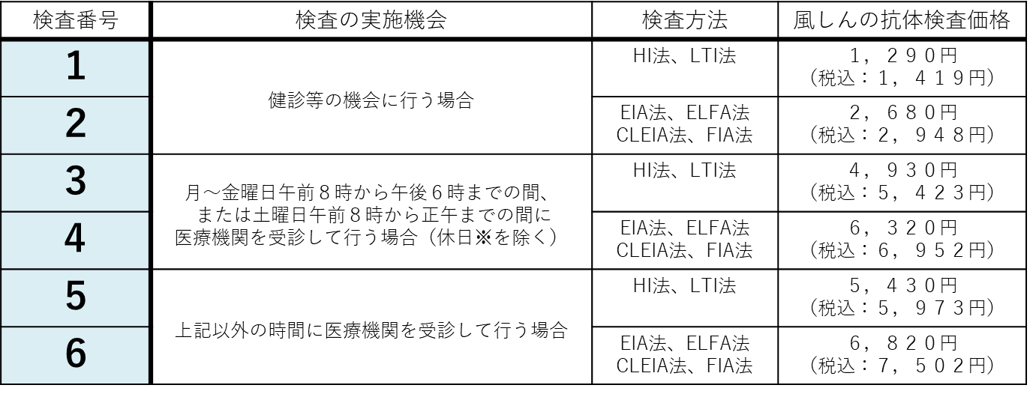
● 付表１「検査番号」について
本受診票の表面に記載されている「検査番号」については、下表（付表１）に基づき、該当する番号の□を黒く塗りつぶして（■）下さい。検査方法の詳細と風しんの第５期の定期接種の対象となる抗体価の基準については、付表２を参照のこと。

※日曜日、国民の祝日に関する法律第３条に規定する休日、１月２日、３日、１２月２９－３１日

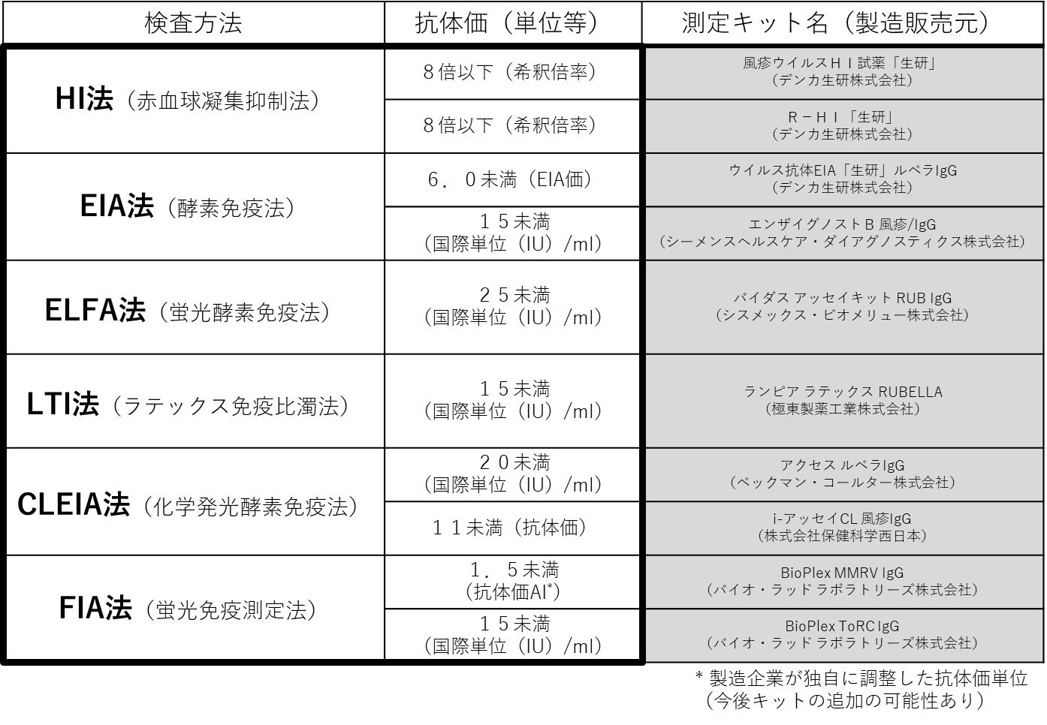
● 付表２ 風しんの第５期の定期接種の対象となる抗体価基準

【注】本受診票の運用等に関する詳細は、昭和37年４月２日から昭和54年４月１日までの間に生まれた男性を対象に実施する風しんの抗体検査及び予防接種法第５条第１項の規定に基づく風しんの第５期の定期接種の実施に向けた手引き、（同）医療機関・健診機関向け手引きをご参照ください。

予防接種
風しんの第５期の定期接種予診票

（クーポン貼付）
 | ※太枠内をご記入ください。
住民票に記載されている住所 |  |  |  |  |  | 都 道 府 県 |  |  |  |  |  |  |  | 市 区 町 村

氏 名 |  |  |  |  |  |  |  |  |  |  |  | 男 ・ 女

生年月日 |  |  |  | 昭和 年 月 日生 （満 歳） |  |  |  |  |  |  |  |  | 診察前の体温 |  |  | 度 分

質問事項 |  |  |  |  |  |  |  |  |  |  |  |  |  |  | 回答欄 |  |  |  | 医師記入欄

現時点で住民票のある市区町村とクーポン券に記載されている市区町村は同じですか。 |  |  |  |  |  |  |  |  |  |  |  |  |  |  | はい |  | いいえ

今日の予防接種について市区町村から配られている説明書を読みましたか。 |  |  |  |  |  |  |  |  |  |  |  |  |  |  | はい |  | いいえ

今日の予防接種の効果や副反応などについて理解しましたか。 |  |  |  |  |  |  |  |  |  |  |  |  |  |  | はい |  | いいえ

現在、何か病気にかかっていますか。（病名： ） |  |  |  |  |  |  |  |  |  |  |  |  |  |  | はい |  | いいえ

治療（投薬など）を受けていますか。（治療の内容： ） |  |  |  |  |  |  |  |  |  |  |  |  |  |  | はい |  | いいえ

その病気の主治医には、今日の予防接種を受けてもよいと言われましたか。 |  |  |  |  |  |  |  |  |  |  |  |  |  |  | はい |  | いいえ

免疫不全と診断されたことがありますか。 |  |  |  |  |  |  |  |  |  |  |  |  |  |  | はい |  | いいえ

今日、体に具合が悪いところがありますか。 具合の悪い症状を書いてください。 （ ） |  |  |  |  |  |  |  |  |  |  |  |  |  |  | はい |  | いいえ

薬や食品で皮膚に発疹やじんましんが出たり、体の具合が悪くなったことがありますか。 |  |  |  |  |  |  |  |  |  |  |  |  |  |  | はい |  | いいえ

これまでに予防接種を受けて具合が悪くなったことはありますか。 症状（ ） 予防接種の種類（ ） |  |  |  |  |  |  |  |  |  |  |  |  |  |  | はい |  | いいえ

ひきつけ（けいれん）を起こしたことがありますか。 |  |  |  |  |  |  |  |  |  |  |  |  |  |  | はい |  | いいえ

１ヵ月以内に予防接種を受けましたか。 予防接種の種類（ ） |  |  |  |  |  |  |  |  |  |  |  |  |  |  | はい |  | いいえ

心臓病、腎臓病、肝臓病、血液疾患などの慢性疾患にかかったことがありますか。 病名（ ） |  |  |  |  |  |  |  |  |  |  |  |  |  |  | はい |  | いいえ

その病気を診てもらっている医師に今日の予防接種を受けてよいと言われましたか。 |  |  |  |  |  |  |  |  |  |  |  |  |  |  | はい |  | いいえ

最近１ヵ月以内に熱が出たり、病気にかかったりしましたか。 病名（ ） |  |  |  |  |  |  |  |  |  |  |  |  |  |  | はい |  | いいえ

今日の予防接種について質問がありますか。 |  |  |  |  |  |  |  |  |  |  |  |  |  |  | はい |  | いいえ

医師記入欄 |  |  |  |  | 被接種者が、風しんの第５期の定期接種の対象者であることを、抗体検査の結果等により確認 （ した ・ していない ）

 |  |  |  |  | 以上の問診及び診察の結果、今日の予防接種は（ 可 能 ・ 見合わせる ）

 |  |  |  |  | 本人に対して、予防接種の効果、副反応及び予防接種健康被害救済制度について、説明した。

 |  |  |  |  |  |  | 医師署名又は記名押印

風しんの第５期の定期接種希望書（医師の診察の結果、接種が可能と判断された後に記入してください。）

 |  | 医師の診察・説明を受け、予防接種の効果や副反応などについて理解した上で、接種を希望しますか。

 |  |  |  |  |  |  |  |  |  |  |  | （ 接種を希望します ・ 接種を希望しません ）
 |  | この予診票は、予防接種の安全性の確保を目的としています。
 |  | このことを理解の上、本予診票が市区町村、国民健康保険中央会及び国民健康保険団体連合会に提出されることに同意します。

 |  |  |  |  |  |  |  |  | 年 月 日 被接種者自署
 |  |  |  |  |  |  |  | （※自署できない者は代筆者が署名し、代筆者氏名及び被接種者との続柄を記載）

医師記入欄 |  |  | ワクチンロット番号 |  |  |  | 接種量 |  |  | 実施場所・医師名・接種年月日

 |  |  | ワクチン名 |  |  |  | ０．５ｍｌ |  |  |  | 実施場所 |  |  |  |  |  |  | 医療機関等コード

 |  |  | Lot No. |  |  |  |  |  |  |  | 医師名

 |  |  | （注）有効期限が切れていないか確認 |  |  |  |  |  |  |  | 接種年月日 年 月 日
 |  |  |  |  |  |  |  |  |  |  | (西暦)

抗体検査_裏面（税率8%）
● 付表１「検査番号」について
本受診票の表面に記載されている「検査番号」については、下表（付表１）に基づき、該当する番号の□を黒く塗りつぶして（■）下さい。検査方法の詳細と風しんの第５期の定期接種の対象となる抗体価の基準については、付表２を参照のこと。
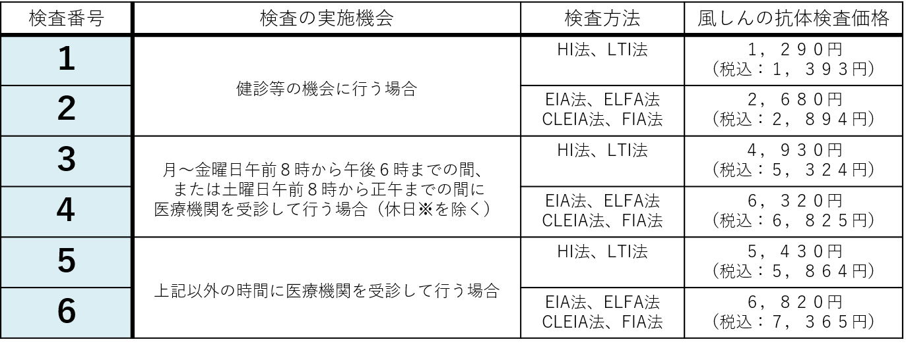

※日曜日、国民の祝日に関する法律第３条に規定する休日、１月２日、３日、１２月２９－３１日

● 付表２ 風しんの第５期の定期接種の対象となる抗体価基準

【注】本受診票の運用等に関する詳細は、昭和37年４月２日から昭和54年４月１日までの間に生まれた男性を対象に実施する風しんの抗体検査及び予防接種法第５条第１項の規定に基づく風しんの第５期の定期接種の実施に向けた手引き、（同）医療機関・健診機関向け手引きをご参照ください。

